Лист1
 |  |  |  | РАСПИСАНИЕ ЗАНЯТИЙ
 |  |  | Институт прикладной информатики, математики и физики
 |  |  | отделение прикладной информатики и информационных технологий
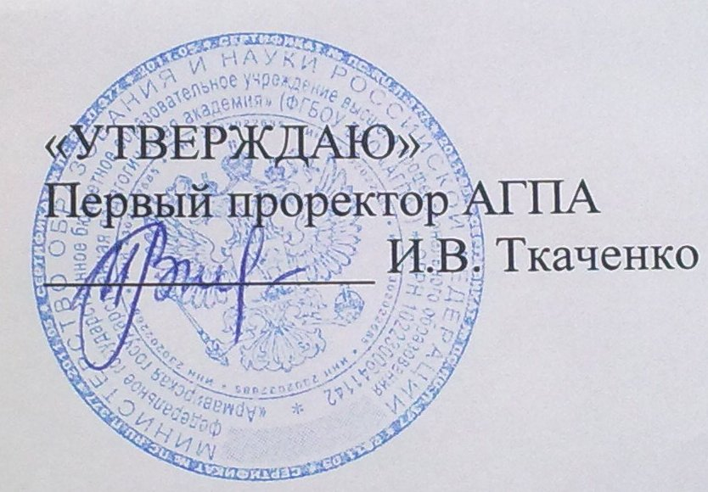
 |  |  |  |  |  | (для студентов очной формы обучения)

 |  |  |  |  | ч ё т н а я н е д е л я

 |  |  |  |  |  |  |  |  | 10.03 по 15.03

 |  | Прикладная информатика в экономике |  |  |  | "Педагогическое образование" по профилю подготовки "Информатика" |  | "Информатика" с дополнительной специальностью "Математика" |  | Информатика и вычислительная техника
 |  | М-ПИЭ -4-1 |  | М-ПИЭ -5-1 |  | ВМ-ИНФ-1-1 | ВМ-ИНФ-2-1 | М-ИНФ-4-1 | М-ИНФ-5-1 | ВМ-ИВТ-3-1 |  | ВМ-ИВТ-4-1
ПОНЕДЕЛЬНИК | 1120-1250 |  |  |  |  |  |  |  |  | Социологические проблемы личностей 42
 |  |  |  |  |  |  |  |  |  | Геворгян М.И.
 | 1310-1440 |  |  |  |  |  |  |  |  |  | Математика 32
 |  |  |  |  |  |  |  |  |  |  | Попов В.И.
 | 1450-1620 |  |  |  |  |  |  |  |  | Информатика 43
 |  |  |  |  |  |  |  |  |  | доц. Филатов В.С.
 | 1630-1800 |  |  |  |  |  |  |  |  | Социологические проблемы личностей 31
 |  |  |  |  |  |  |  |  |  | Геворгян М.И.

ВТОРНИК | 1120-1250 |  |  |  |  |  |  |  |  | Право и законы 532
 |  |  |  |  |  |  |  |  |  | Босносновский А.Ф.
 | 1310-1440

 | 1450-1620

 | 1630-1800

СРЕДА | 1120-1250 |  |  |  |  |  |  |  |  | Javascript и диалоги 42
 |  |  |  |  |  |  |  |  |  | Леонидич А.Ю.
 | 1310-1440

 | 1450-1620

 | 1630-1800

 | 1800 - 1940

ЧЕТВЕРГ | 1120-1250 |  |  |  |  |  |  |  |  | Иностранный язык 95
 |  |  |  |  |  |  |  |  |  | Антипович Е.Н.
 | 1310-1440 |  |  |  |  |  |  |  |  | Иностранный язык 95
 |  |  |  |  |  |  |  |  |  | Антипович Е.Н.
 | 1450-1620

 | 1630-1800

 | 18:10-19:40

ПЯТНИЦА | 1120-1250 |  |  |  |  |  |  |  |  | Информационная безопасность 341
 |  |  |  |  |  |  |  |  |  | Папиев А.Н.
 | 1310-1440

 | 1450-1620

 | 1630-1800

СУББОТА | 800 - 930

 | 940-1110

 | 1120-1250

 | 1310-1440

 |  | Директор Института ПИМиФ Э.В.Чиянова

